PROGETTO PILASTRO CAP4 NTC08
PROGETTO PILASTRO CAP.4 NTC08

DATI DI PROGETTO
1.caratteristiche geometriche |  |  |  |  | 2.calcestruzzo |  |  |  | 3.acciaio |  |  | 4.armatura longitudinale simmetrica

b | 300 | [mm] | base |  | Rck | 30 | [Mpa] |  | fyk | 450 | [Mpa] |  |  | N° barre | ф[mm]
 |  |  |  |  |  |  |  |  |  |  |  | Armatura inferiore |  | 2 | 14
H | 300 | [mm] | altezza totale |  | γc | 1.50 | [-] |  | εud | 67.5 | [‰] | Armatura superiore |  | 2 | 14

h' | 40 | [mm] | copriferro |  | fcd | 16.60 | [Mpa] |  | εyd | 1.87 | [‰]
 |  |  |  |  |  |  |  |  |  |  |  | As | 307.88 | [mm²]
 |  |  |  |  | εcu | -3.5 | [‰] |  | γs | 1.15 | [-] | As' | 307.88 | [mm²]
d | 260 | [mm] | altezza utile |  |  |  |  |  |  |  |  | ω | 0.081 | [-]
 |  |  |  |  | εc2 | -2.0 | [‰] |  | fyd | 391.30 | [Mpa] | ω' | 0.081 | [-]

 |  |  |  |  | αcc | 0.85 | [-] |  | Es | 209254 | [Mpa]

SEZIONE QUADRATA |  |  |  |  | legame stress-block |  |  |  | legame elastico lineare- perfettamente plastico |  |  | ARMATURA SIMMETRICA

PREDIMENSIONAMENTO DEL PILASTRO

 | Sforzo normale di calcolo |  |  |  |  |  |  |  |  | Ipotizzando un lato da 30 cm si ottiene lmin |  | 49.22 | 270
 |  |  |  |  |  |  |  |  |  |  |  | As,min | 270 | [mm²] | VERIFICATO
 |  | Ned |  |  |  |  | 27300 | mm² | lmin | 91 | mm | As,MAX | 3600 | [mm²] | VERIFICATO
 |  | 192.6 | kN

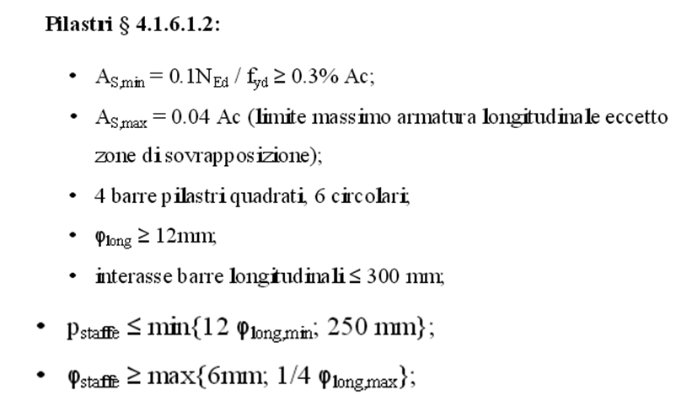

PROGETTO A PRESSOFLESSIONE CAP.4 NTC2008

Domino di Interazione
(formulazione semplificata)

NRd(A) | -241 | MRd(A) | 0 | MRd(A) | 0
NRd(C) | 0 | MRd(C) | 27 | MRd(C) | -27
NRd(D) | 635 | MRd(D) | 74 | MRd(D) | -74
NRd(E) | 1270 | MRd(E) | 27 | MRd(E) | -27
NRd(B) | 1511 | MRd(B) | 0 | MRd(B) | 0
 | [kN] |  | [kNm] |  | [kNm]

Sollecitazioni di calcolo

 |  | Ned | Med
 |  | 192.6 | 3.852
 |  | [kN] | [kNm]

 | FORMULE

𝑁𝑟𝑑(𝐴)=2 𝐴(𝑠) 𝑓𝑦𝑑
𝑀𝑟𝑑(𝐴))=0

𝑀𝑟𝑑(𝐵))=0
𝑁𝑟𝑑(𝐵)=2 𝐴(𝑠) 𝑓𝑦𝑑 +𝑏 𝐻 𝑓𝑐𝑑

𝑁𝑟𝑑(𝐶)=0
𝑀𝑟𝑑(𝐶)=𝐴(𝑠) 𝑓𝑦𝑑 (ℎ−2 𝑑′)

𝑁𝑟𝑑(𝐷)=1/2 𝑏 𝐻 𝑓𝑐𝑑
𝑀𝑟𝑑(𝐷)=𝐴(𝑠) 𝑓𝑦𝑑 (ℎ−2 𝑑′)+1/2 𝑏 𝐻 𝑓𝑐𝑑 𝐻/4

𝑀𝑟𝑑(𝐸)=𝐴(𝑠) 𝑓𝑦𝑑 (ℎ−2 𝑑′)
𝑁𝑟𝑑(𝐸)= 𝑏 𝐻 𝑓𝑐𝑑

PROGETTO A TAGLIO CAP.4 NTC2008

 |  |  |  |  |  | 168 | mm

 |  |  |  |  |  | 6 | mm

passo della staffa nella zona di raffittimento |  |  |  |  |  | 100.8 | mm

zona di raffittimento |  |  |  |  |  | 300 | mm

Cu forza interna alla sezione dovuta al calcestruzzo compresso

C' forza interna dovuta all'armatura compressa

T forza interna dovuta all'acciaio teso

